解析
数码专营店流量结构分析
【任务要求】
（1）整体来看，免费流量引流效果最好的渠道是（ ）。 （2）从流量转化及投入产出情况来看，首选的付费推广渠道是（ ）。 （3）整体来看，免费流量带来的访客数占比为（ ），付费流量带来的访客数占比为（ ）。（四舍五入，保留至整数）

【知识要点】
1、免费流量与付费流量的占比分析： 免费流量=免费流量/（免费流量+付费流量） 付费流量=付费流量/（免费流量+付费流量） 2、透视表的制作方法

【重要技能点】
1、透视表制作与分析
2、免费流量与付费流量占比分析

【解题思路】
（1）整体来看，免费流量引流效果最好的渠道是（ ）。 （2）从流量转化及投入产出情况来看，首选的付费推广渠道是（ ）。 （3）整体来看，免费流量带来的访客数占比为（ ），付费流量带来的访客数占比为（ ）（四舍五入，保留至整数） 重点技能：透视表的制作： 1、免费流量表与付费流量表 分别做透视表进行分析 2、免费流量与付费流量汇总，分别计算出占比

【关键操作步骤】
第一步：整理表格，制作透视表
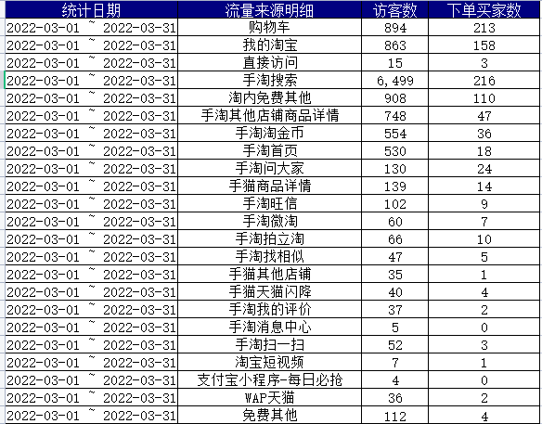

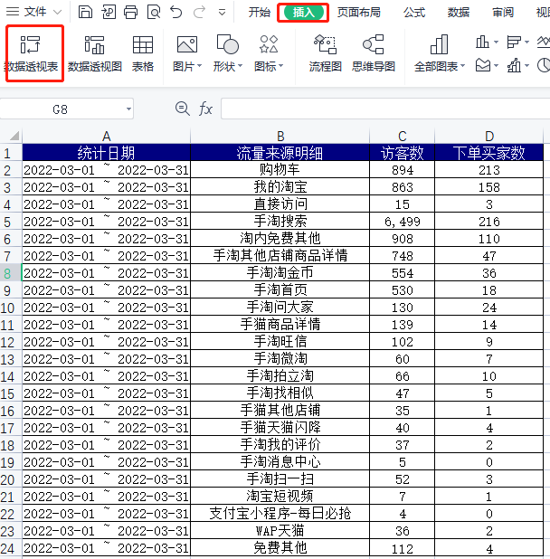
插入透视表
1、免费流量—原始数据透视表的制作
第一步：插入
第二步：数据透视表
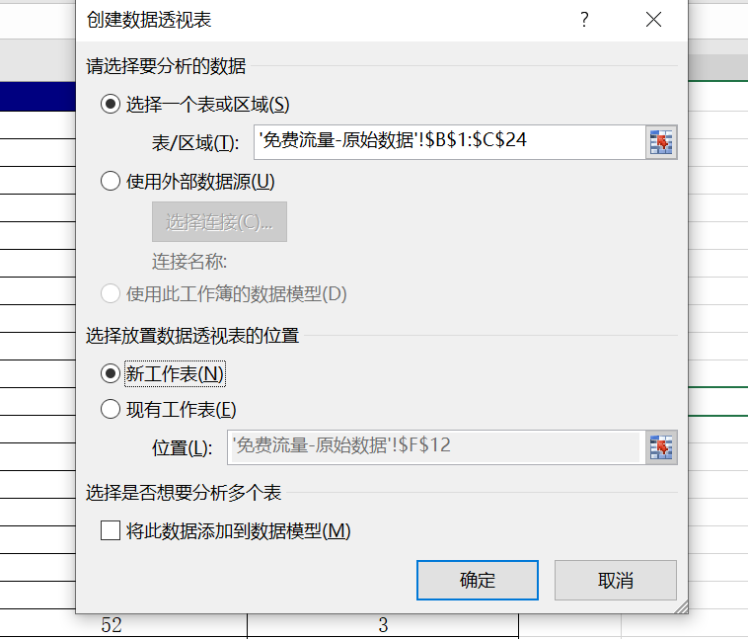

 |  | 点击【插入】 选择插入【数据透视表】 创建透视表【选择数据单元格区域】 选择数据【放置区域】选择新的表格

设计透视表
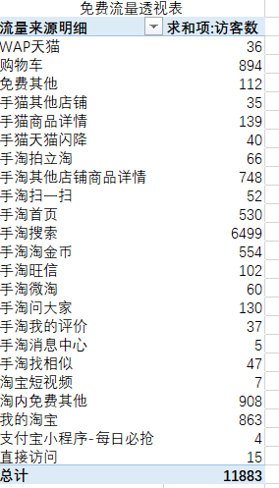
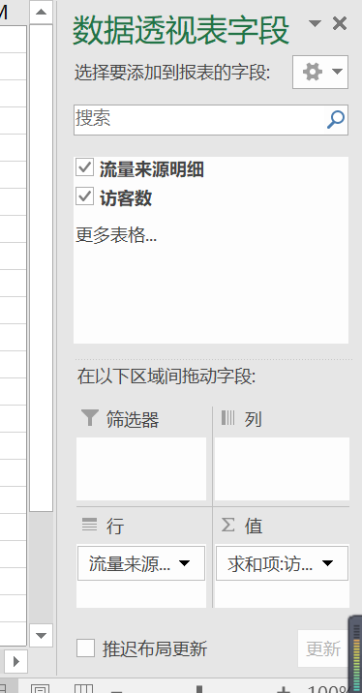
 | 因为统计流量结构（此题目中，分析流量结构占比时，选择的指标为“访客数”。），所以将流量来源名称放置到【行】区域，访客数放置到【值】区域，快速统计出各商品的访客的总和，即免费流量数总和。

备注：付费流量的透视表的做法与免费流量透视表做法相同，要记得两个透视表放在同一个表格当中，方便分析数据
根据付费流量的透视表与免费流量透视表，分析流量的占比

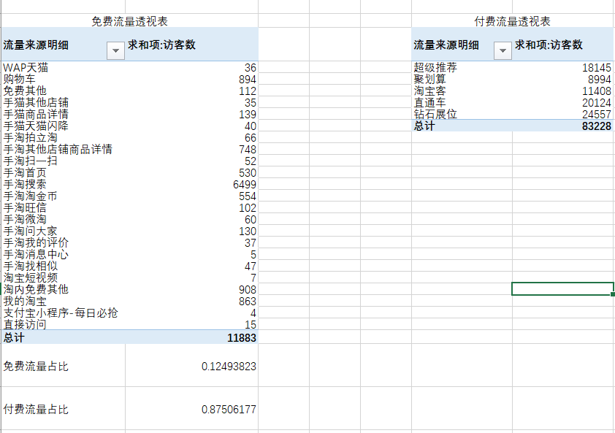
通过透视表得出结论：
（1）整体来看，免费流量引流效果最好的渠道是（ 手淘搜索）。 （2）从流量转化及投入产出情况来看，首选的付费推广渠道是（ 淘宝客 ）。

根据公式：免费流量占比=免费流量/（免费流量+付费流量） 付费流量占比=付费流量/（免费流量+付费流量） 保留整数，因为是占比所以要用%
（3）整体来看，免费流量带来的访客数占比为（12% ），付费流量带来的访客数占比为（88% ） （四舍五入，保留至整数）

